MAY 2021
 | Timesheet
 | Employee ID : |  |  | Name : | นาย ธนกร ภูเฉลียว

 | Title : |  |  | Dept. :

 | Start Date : | 1-Sep-21 |  | Number of working days per month : |  |  |  | 29

Date | Day | Time |  |  |  | Hours
 |  | In | Out | In | Out | Normal | OT | Sick | Vacation | Personal
9/1/21 | 2021-09-01 | 9:00:00 | 12:00:00 | 13:00:00 | 18:00:00 | 8.00 | 0.00 | - | 0.00 | 0.00
9/2/21 | 2021-09-02 | 9:00:00 | 12:00:00 | 13:00:00 | 18:00:00 | 8.00 | 0.00 | 0.00 | 0.00 | 0.00
9/3/21 | 2021-09-03 | 9:00:00 | 12:00:00 | 13:00:00 | 18:00:00 | 8.00 | 0.00 | 0.00 | 0.00 | 0.00
9/4/21 | 2021-09-04 |  |  |  |  | 0.00 | 0.00 | 0.00 | 0.00 | 0.00
9/5/21 | 2021-09-05 |  |  |  |  | 0.00 | 0.00 | 0.00 | 0.00 | 0.00
9/6/21 | 2021-09-06 | 9:00:00 | 12:00:00 | 13:00:00 | 18:00:00 | 8.00 | 0.00 | 0.00 | 0.00 | 0.00
9/7/21 | 2021-09-07 | 9:00:00 | 12:00:00 | 13:00:00 | 18:00:00 | 8.00 | 0.00 | 0.00 | 0.00 | 0.00
9/8/21 | 2021-09-08 | 9:00:00 | 12:00:00 | 13:00:00 | 18:00:00 | 8.00 | 0.00 | 0.00 | 0.00 | 0.00
9/9/21 | 2021-09-09 | 9:00:00 | 12:00:00 | 13:00:00 | 18:00:00 | 8.00 | 0.00 | 0.00 | 0.00 | 8.00
9/10/21 | 2021-09-10 | 9:00:00 | 12:00:00 | 13:00:00 | 18:00:00 | 8.00 | 0.00 | 0.00 | 0.00 | 0.00
9/11/21 | 2021-09-11 |  |  |  |  | 0.00 | 0.00 | 0.00 | 0.00 | 0.00
9/12/21 | 2021-09-12 |  |  |  |  | 0.00 | 0.00 | 0.00 | 0.00 | 0.00
9/13/21 | 2021-09-13 | 9:00:00 | 12:00:00 | 13:00:00 | 18:00:00 | 8.00 | 0.00 | 0.00 | 0.00 | 0.00
9/14/21 | 2021-09-14 | 9:00:00 | 12:00:00 | 13:00:00 | 18:00:00 | 8.00 | 0.00 | 0.00 | 0.00 | 0.00
9/15/21 | 2021-09-15 | 9:00:00 | 12:00:00 | 13:00:00 | 18:00:00 | 8.00 | 0.00 | 0.00 | 0.00 | 0.00
9/16/21 | 2021-09-16 | 9:00:00 | 12:00:00 | 13:00:00 | 18:00:00 | 8.00 | 0.00 | 0.00 | 0.00 | 0.00
9/17/21 | 2021-09-17 | 9:00:00 | 12:00:00 | 13:00:00 | 18:00:00 | 8.00 | 0.00 | 0.00 | 0.00 | 0.00
9/18/21 | 2021-09-18 |  |  |  |  | 0.00 | 0.00 | 0.00 | 0.00 | 0.00
9/19/21 | 2021-09-19 |  |  |  |  | 0.00 | 0.00 | 0.00 | 0.00 | 0.00
9/20/21 | 2021-09-20 | 9:00:00 | 12:00:00 | 13:00:00 | 18:00:00 | 8.00 | 0.00 | 0.00 | 0.00 | 0.00
9/21/21 | 2021-09-21 | 9:00:00 | 12:00:00 | 13:00:00 | 18:00:00 | 8.00 | 0.00 | 0.00 | 0.00 | 0.00
9/22/21 | 2021-09-22 | 9:00:00 | 12:00:00 | 13:00:00 | 18:00:00 | 8.00 | 0.00 | 0.00 | 0.00 | 0.00
9/23/21 | 2021-09-23 | 9:00:00 | 12:00:00 | 13:00:00 | 18:00:00 | 8.00 | 0.00 | 0.00 | 0.00 | 8.00
9/24/21 | 2021-09-24 | 9:00:00 | 12:00:00 | 13:00:00 | 18:00:00 | 8.00 | 0.00 | 0.00 | 0.00 | 0.00
9/25/21 | 2021-09-25 |  |  |  |  | 0.00 | 0.00 | 0.00 | 0.00 | 0.00
9/26/21 | 2021-09-26 |  |  |  |  | 0.00 | 0.00 | 0.00 | 0.00 | 0.00
9/27/21 | 2021-09-27 | 9:00:00 | 12:00:00 | 13:00:00 | 18:00:00 | 8.00 | 0.00 | 0.00 | 0.00 | 0.00
9/28/21 | 2021-09-28 | 9:00:00 | 12:00:00 | 13:00:00 | 18:00:00 | 8.00 | 0.00 | 0.00 | 0.00 | 0.00
9/29/21 | 2021-09-29 | 9:00:00 | 12:00:00 | 13:00:00 | 18:00:00 | 8.00 | 0.00 | 0.00 | 0.00 | 0.00
9/30/21 | 2021-09-30 | 9:00:00 | 12:00:00 | 13:00:00 | 18:00:00 | 8.00 | 0.00 | 0.00 | 0.00 | 8.00
10/1/21 | 2021-10-01 |  |  |  |  | 0.00 | 0.00 | 0.00 | 0.00 | 0.00
Total Hour |  |  |  |  |  | 176.00 | 0.00 | 0.00 | 0.00 | 24.00

Notes :

Signature of Employee : |  |  | 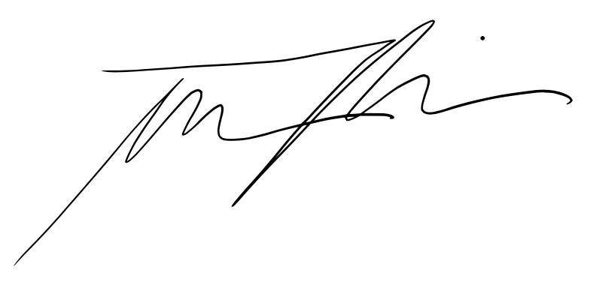 |  |  |  | Date: | 2021-10-05

Signature of Supervisor : |  |  |  |  |  |  | Date:

กรณีที่บริษัทมีการให้ OT: เราจะเริ่มนับเป็นค่า OT หลัง 8 ชั่วโมงทำงานเป็นต้นไป เช่น เวลาเลิกงาน 17.00 น. แต่ทำงานถึง 18.30 น. จะได้ OT 1.30 ชั่วโมง วิธีการคิดเวลา OT หากทำไม่ครบชั่วโมง เช่น ตั้งแต่ 17.00 น - 17.45 น. > จะคิดเศษนาทีโดยนำ 45 หาร 60 วินาที = 0.75 ชั่วโมง
* ทำงานวันเสาร์-อาทิตย์ ในเวลา 8.00-17.00 หรือไม่ถึง 8 ชั่วโมง > ใส่จำนวนชั่วโมงทำงานในช่อง Normal ** ทำงานวันเสาร์-อาทิตย์ หลัง 17.00 เป็นต้นไป หรือมากกว่า 8 ชั่วโมง > ใส่จำนวนชั่วโมงทำงานในช่อง OT

